Presupuesto
EKONOMIAREN GARAPEN, JASANGARRITASUN ETA INGURUMEN SAILA
Ingurumen Jasangarritasuneko Sailburuordetza
Ingurumen Kalitatearen eta Ekonomia Zirkularraren Zuzendaritza
DEPARTAMENTO DE DESARROLLO ECONÓMICO, SOSTENIBILIDAD Y MEDIO AMBIENTE
Viceconsejería de Sostenibilidad Ambiental
Dirección de Calidad Ambiental y Economía Circular

INGURUMENA BABESTEKO LAGUNTZAK – 2023ko deialdia –
AURREKONTUAREN ETA DIRUZ LAGUN DAITEZKEEN KOSTUEN INPRIMAKIA

Jarraibideak: gelaxka urdinak bete

Dirulaguntza eskatzen duen Entitatearen datuak
Izena/Sozietate-izena:

Dirulaguntzaren xede den proiektuaren izenburua:

Erreferentzia interesgarriak: 202/2015 DEKRETUA, urriaren 27koa, enpresek ingurumena babesteko inbertsioak egiteko ematen zaizkien dirulaguntzak arautzen dituena
https://www.euskadi.eus/y22-bopv/es/bopv2/datos/2015/11/1504702e.shtml
6. artikulua. Diruz lagun daitezkeen kostuak
II. eranskina - Diruz lagun daitezkeen kostuen kalkulua

Proiektuaren aurrekontua |  |  | BEZ GABE (€): | 0.00 €

Ingurumenari guztiz dagokion inbertsioa da? |  |  |  |  |  |  | Hautatu
Lehendik dagoen beste instalazio bat ordezten du? |  |  |  |  |  |  | Hautatu

Oharra: Ingurumena babestearekin zerikusia duten helburuak lortzeko beharrezkoak diren inbertsioak soilik hartuko dira kontuan (urriaren 27ko 202/2015 Dekretuaren 6. artikulua).
Ingurumena hobetzera zuzenean bideratuta ez dauden lursailen, obra zibilaren eta ekipoen erosketa-gastuak, barne-gastuak eta barne-eskulana ez dira diruz lagunduko.

Inbertsioaren xehetasunak (Memoria teknikoaren banakatzearen arabera)
Justifikazio-eskaintzaren dokumentuaren eta/edo atalaren izena |  | Kontzeptua |  |  |  |  | Aurrekontua (BEZ gabe)

Guztira: |  |  |  |  |  |  | 0.00 €

Oharra: Dirulaguntzaren xede diren lanak egingo dituen kanpoko hornitzailearen eskaintz(ar)en edo inbertsioaren estimazio justifikatuaren fotokopia(k) erantsi beharko d(ir)a. Diruz lagundu daitezkeen gastuak kanpokoak baino ez dira.

Europar Batasunaren ingurumen-araudia beteko luketen ohiko teknologietatik harago doan teknologia da? |  |  |  |  |  |  | Hautatu

Oharra: Europar Batasunaren arauditik harago doazen inbertsioen kasuan, ohiko teknologiaren kostuari dagokion informazioa aurkeztu beharko da (urriaren 27ko 202/2015 Dekretuaren 6. artikulua).

Eskaera hirugarrenek sortutako hondakinak birziklatzeko eta berrerabiltzeko inbertsioei dagokie? |  |  |  |  |  |  | Hautatu

Oharra: eskatzailearen erabakia jasateko egindako analisi ekonomikoa aurkeztu beharko da.

Aurrezkia eta gastuak (5 urte)* |  | 1 | 2 | 3 | 4 | 5 | Total
1.- Ekoizteko ahalmena handitzeagatiko aurrezkiak |  |  |  |  |  |  | 0.00 €
2.- Inbertsioak sortutako kostu-aurrezkia |  |  |  |  |  |  | 0.00 €
3.- Beste aurrezki gehigarri batzuk |  |  |  |  |  |  | 0.00 €
4.- Ustiapen-gastuak |  |  |  |  |  |  | 0.00 €
Aurrezki garbia: (1+2+3- 4) |  |  |  |  |  |  | 0.00 €
*Aurrezkien eta gastuen arteko balantzea negatiboa bada, 0 gisa hartuko da, inbertsio garbia ezin baita izan guztizkoa baino handiagoa.

Oharra: 5 urterako aurrezpenak eta gastuak zenbatesteko egindako kalkuluen xehetasuna erantsi beharko da. Era berean, egindako kalkuluak alderatzeko datuak ere sartu beharko dira, hala nola isurketa-kanonaren formula, isurketa-baimenaren fotokopia, fakturak eta abar. Adierazi mantentze-gastuen jatorria eta justifikazioa. Barne-gastuak eta eskulana ez dira diruz lagunduko.

Finantzaketaren xehetasunak
Kontzeptua |  |  |  |  |  |  | Aurrekontua
1.- Finantzaketa propioa
2.- Kreditu pribatuak
3.- Dirulaguntzak (eskaera hau sartu gabe)
4.- Beste finantzaketa-iturri batzuk
Guztira: |  |  |  |  |  |  | 0.00 €

 |  |  |  | Inbertsio garbia *: |  |  | 0.00 €
 |  |  |  | *Ezin da inbertsio osoa baino handiagoa izan |  |  | 0
 | Inbertsio garbia emango den diru-laguntzaren ehunekoa kalkulatzeko erabiltzen den zenbatekoa da.

Diruz lagun daitezkeen kostuak
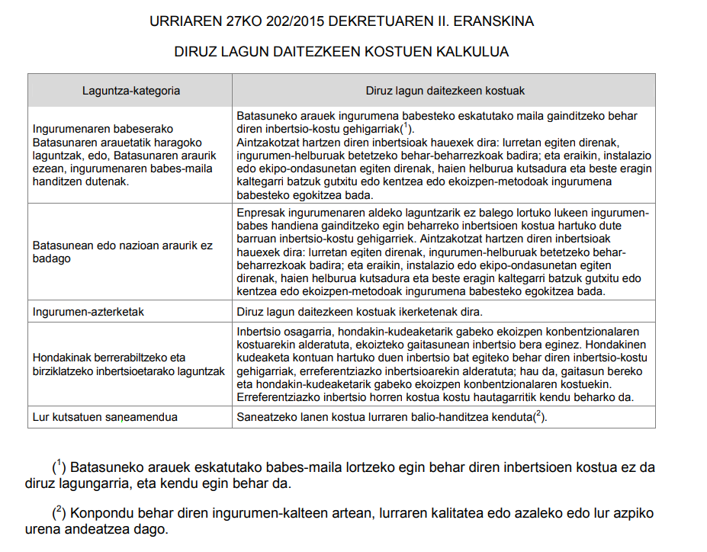

Inbertsioaren ekonomia-eta finantza-azterlana.

1) Proiektuaren kostuen aurrekontua, kontzeptu eta erabilitako kalkulu-hipotesi guztiak xehetasunez azalduz.

2) Aurrezki gordinen banakatzea eta kalkulua kontuan hartutako kontzeptu bakoitzeko, baita kalkuluaren justifikazioa ere.

3) Dirulaguntza-proiektuaren xede diren instalazioen eta ekipamenduen ustiapen-gastuen banakatzea eta kalkulua.

(*) Kasu guztietan, eta ahal den guztietan, inbertsioaren ekonomia- eta finantza-azterlanerako aurkeztutako zenbateko bakoitza justifikatu eta definitu dezaketen aurrekontuak erantsiko dira.

